איור 6 - תאריך ונק ציון
תאריך | מוגבל מיוחד
17/11/2019 | 240,708
24/11/2019 | 240,043
מספר הלקוחות שהטלת ההגבלה עליהם לא נבעה באופן ישיר משימוש בשיקים גדל באופן מתון אך עקבי החל מחודש יוני 2020
29/11/2019 | 239,808
06/12/2019 | 239,378
20/12/2019 | 238,393
איור 6 מוגבלים מיוחדים שהגבלתם הוטלה על ידי רשות האכיפה או כונס הנכסים הרשמי, נובמבר 2019 עד 2020
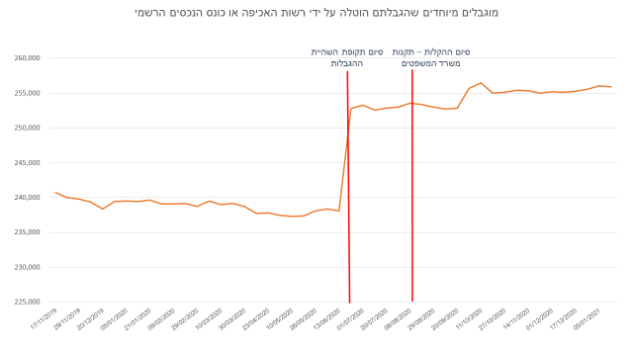
28/12/2019 | 239,421
05/01/2020 | 239,524
13/01/2020 | 239,420
21/01/2020 | 239,632
31/01/2020 | 239,099
09/02/2020 | 239,120
18/02/2020 | 239,150
29/02/2020 | 238,760
09/03/2020 | 239,502
10/03/2020 | 238,982
19/03/2020 | 239,150
30/03/2020 | 238,731
13/04/2020 | 237,771
23/04/2020 | 237,824
02/05/2020 | 237,432
10/05/2020 | 237,280
18/05/2020 | 237,404
26/05/2020 | 238,115
04/06/2020 | 238,388
13/06/2020 | 238,062
23/06/2020 | 252,763
01/07/2020 | 253,312
11/07/2020 | 252,553
20/07/2020 | 252,857
28/07/2020 | 252,988
08/08/2020 | 253,543
18/08/2020 | 253,359
29/08/2020 | 252,995
08/09/2020 | 252,723
20/09/2020 | 252,823
01/10/2020 | 255,676
11/10/2020 | 256,500
21/10/2020 | 254,983
27/10/2020 | 255,123
04/11/2020 | 255,437
14/11/2020 | 255,343
23/11/2020 | 254,959
01/12/2020 | 255,230
09/12/2020 | 255,142
17/12/2020 | 255,285
29/12/2020 | 255,560
05/01/2021 | 256,033
12/01/2021 | 255,903

